別紙1
v2.0.0に伴う識別子の変更 |  | 別紙1

title
変更前 | 変更後
subitem_1551255647225 | subitem_title
subitem_1551255648112 | subitem_title_language

alternative_title
変更前 | 変更後
subitem_1551255720400 | subitem_alternative_title
subitem_1551255721061 | subitem_alternative_title_language

Creator
変更前 | 変更後
subitem_1551255789000 | nameIdentifiers
subitem_1551255793478 | nameIdentifier
subitem_1551255794292 | nameIdentifierScheme
subitem_1551255795486 | nameIdentifierURI
subitem_1551255898956 | creatorNames
subitem_1551255905565 | creatorName
subitem_1551255907416 | creatorNameLang
subitem_1551255929209 | familyNames
subitem_1551255938498 | familyName
subitem_1551255964991 | familyNameLang
subitem_1551255991424 | givenNames
subitem_1551256006332 | givenName
subitem_1551256007414 | givenNameLang
subitem_1551256025394 | creatorAlternatives
subitem_1551256035730 | creatorAlternative
subitem_1551256055588 | creatorAlternativeLang
subitem_1551256087090 | creatorAffiliations
subitem_1551256089084 | affiliationNameIdentifiers
subitem_1551256097891 | affiliationNameIdentifier
subitem_1551256145018 | affiliationNameIdentifierScheme
subitem_1551256147368 | affiliationNameIdentifierURI
subitem_1551256229037 | affiliationNames
subitem_1551256259183 | affiliationName
subitem_1551256259899 | affiliationNameLang

Contributor
変更前 | 変更後
subitem_1551257036415 | contributorType
subitem_1551257150927 | nameIdentifiers
subitem_1551257152742 | nameIdentifier
subitem_1551257172531 | nameIdentifierScheme
subitem_1551257228080 | nameIdentifierURI
subitem_1551257245638 | contributorNames
subitem_1551257276108 | contributorName
subitem_1551257279831 | lang
subitem_1551257272214 | familyNames
subitem_1551257314588 | familyName
subitem_1551257316910 | familyNameLang
subitem_1551257339190 | givenNames
subitem_1551257342360 | givenName
subitem_1551257343979 | givenNameLang
subitem_1551257372442 | contributorAlternatives
subitem_1551257374288 | contributorAlternative
subitem_1551257375939 | contributorAlternativeLang
subitem_1551257419251 | contributorAffiliations
subitem_1551257421633 | contributorAffiliationNameIdentifiers
subitem_1551261472867 | contributorAffiliationNameIdentifier
subitem_1551261485670 | contributorAffiliationScheme
subitem_1551261493409 | contributorAffiliationURI
subitem_1551261534334 | contributorAffiliationNames
subitem_1551261542403 | contributorAffiliationName
subitem_1551261546333 | contributorAffiliationNameLang

Access Rights
変更前 | 変更後
subitem_1551257553743 | subitem_access_right
subitem_1551257578398 | subitem_access_right_uri

APC
変更前 | 変更後
subitem_1551257776901 | subitem_apc

Lisence
変更前 | 変更後
subitem_1602213569986 | subitem_text_value
subitem_1602213570623 | subitem_text_language

Rights
変更前 | 変更後
subitem_1551257043769 | subitem_rights
subitem_1551257047388 | subitem_rights_language
subitem_1551257030435 | subitem_rights_resource

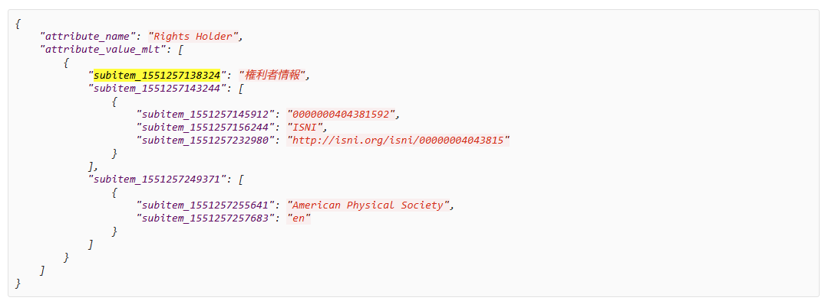
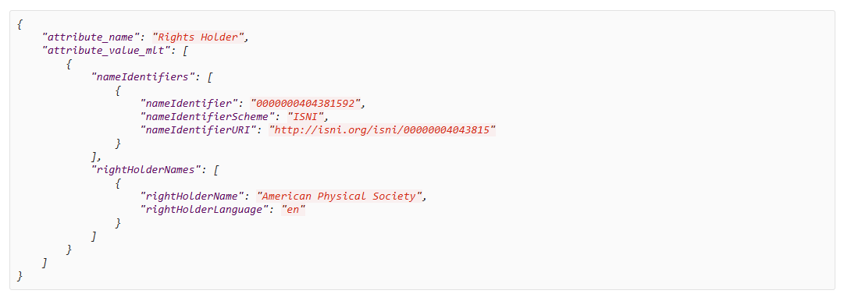
Rights Holder
変更前 | 変更後
subitem_1551257138324 | (冗長な情報のため削除)
subitem_1551257143244 | nameIdentifiers
subitem_1551257145912 | nameIdentifier
subitem_1551257156244 | nameIdentifierScheme
subitem_1551257232980 | nameIdentifierURI
subitem_1551257249371 | rightHolderNames
subitem_1551257255641 | rightHolderName
subitem_1551257257683 | rightHolderLanguage

Subject
変更前 | 変更後
subitem_1551257315453 | subitem_subject
subitem_1551257323812 | subitem_subject_language
subitem_1551257329877 | subitem_subject_scheme
subitem_1551257343002 | subitem_subject_uri

publisher
変更前 | 変更後
subitem_1551255702686 | subitem_publisher
subitem_1551255710277 | subitem_publisher_language

Date
変更前 | 変更後
subitem_1551255753471 | subitem_date_issued_datetime
subitem_1551255775519 | subitem_date_issued_type

Lang
変更前 | 変更後
subitem_1551255818386 | subitem_language

Version
変更前 | 変更後
subitem_1551255975405 | subitem_version

Version Type
変更前 | 変更後
subitem_1551256025676 | subitem_version_type

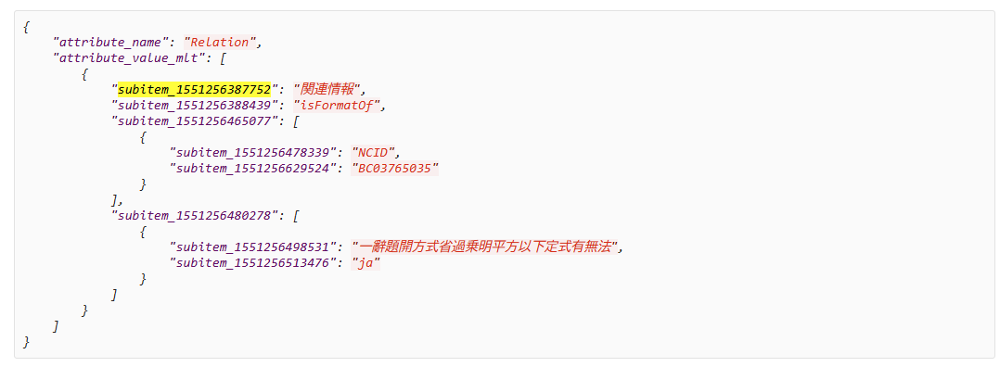
Relation: 92->1019
変更前 | 変更後
subitem_1551256387752 | (冗長な情報のため削除)
subitem_1551256388439 | subitem_relation_type
subitem_1551256465077 | subitem_relation_type_id
subitem_1551256478339 | subitem_relation_type_select
subitem_1551256629524 | subitem_relation_type_id_text
subitem_1551256480278 | subitem_relation_name
subitem_1551256498531 | subitem_relation_name_text
subitem_1551256513476 | subitem_relation_name_language

Temporal
変更前 | 変更後
subitem_1551256918211 | subitem_temporal_text
subitem_1551256920086 | subitem_temporal_language

Funding Reference
変更前 | 変更後
subitem_1551256454316 | subitem_funder_identifiers
subitem_1551256614960 | subitem_funder_identifier
subitem_1551256619706 | subitem_funder_identifier_type
subitem_1551256462220 | subitem_funder_names
subitem_1551256653656 | subitem_funder_name
subitem_1551256657859 | subitem_funder_name_language
subitem_1551256665850 | subitem_award_numbers
subitem_1551256671920 | subitem_award_number
subitem_1551256679403 | subitem_award_uri
subitem_1551256688098 | subitem_award_titles
subitem_1551256691232 | subitem_award_title
subitem_1551256694883 | subitem_award_title_language

Source Identifier
変更前 | 変更後
subitem_1551256405981 | subitem_source_identifier
subitem_1551256409644 | subitem_source_identifier_type

Source Title
変更前 | 変更後
subitem_1551256349044 | subitem_source_title
subitem_1551256350188 | subitem_source_title_language

Volume Number
変更前 | 変更後
subitem_1551256328147 | subitem_volume

Issue Number
変更前 | 変更後
subitem_1551256294723 | subitem_issue

Number of Pages
変更前 | 変更後
subitem_1551256248092 | subitem_number_of_pages

Page Start
変更前 | 変更後
subitem_1551256198917 | subitem_start_page

Page End
変更前 | 変更後
subitem_1551256185532 | subitem_end_page

Dissertation Number
変更前 | 変更後
subitem_1551256171004 | subitem_dissertationnumber

Degree Name
変更前 | 変更後
subitem_1551256126428 | subitem_degreename
subitem_1551256129013 | subitem_degreename_language

Date Granted
変更前 | 変更後
subitem_1551256096004 | subitem_dategranted

Degree Grantor
変更前 | 変更後
subitem_1551256015892 | subitem_degreegrantor_identifier
subitem_1551256027296 | subitem_degreegrantor_identifier_name
subitem_1551256029891 | subitem_degreegrantor_identifier_scheme
subitem_1551256037922 | subitem_degreegrantor
subitem_1551256042287 | subitem_degreegrantor_name
subitem_1551256047619 | subitem_degreegrantor_language

Conference
変更前 | 変更後
subitem_1599711633003 | subitem_conference_names
subitem_1599711636923 | subitem_conference_name
subitem_1599711645590 | subitem_conference_name_language
subitem_1599711655652 | subitem_conference_sequence
subitem_1599711660052 | subitem_conference_sponsors
subitem_1599711680082 | subitem_conference_sponsor
subitem_1599711686511 | subitem_conference_sponsor_language
subitem_1599711699392 | subitem_conference_date
subitem_1599711704251 | subitem_conference_period
subitem_1599711712451 | subitem_conference_start_day
subitem_1599711727603 | subitem_conference_start_month
subitem_1599711731891 | subitem_conference_start_year
subitem_1599711735410 | subitem_conference_end_day
subitem_1599711739022 | subitem_conference_end_month
subitem_1599711743722 | subitem_conference_end_year
subitem_1599711745532 | subitem_conference_date_language
subitem_1599711758470 | subitem_conference_venues
subitem_1599711769260 | subitem_conference_venue
subitem_1599711775943 | subitem_conference_venue_language
subitem_1599711788485 | subitem_conference_places
subitem_1599711798761 | subitem_conference_place
subitem_1599711803382 | subitem_conference_place_language
subitem_1599711813532 | subitem_conference_country

Geo
変更前 | 変更後
subitem_1586419454219 | subitem_text_value
subitem_1586419462229 | subitem_text_language

Geo Location
変更前 | 変更後
subitem_1551256775293 | subitem_geolocation_place.subitem_geolocation_place_text
subitem_1551256778926 | subitem_geolocation_point
subitem_1551256783928 | subitem_point_longitude
subitem_1551256814806 | subitem_point_latitude
subitem_1551256822219 | subitem_geolocation_box
subitem_1551256824945 | subitem_west_longitude
subitem_1551256831892 | subitem_east_longitude
subitem_1551256834732 | subitem_south_latitude
subitem_1551256840435 | subitem_north_latitude
subitem_1551256842196 | subitem_geolocation_place
subitem_1570008213846 | subitem_geolocation_place_text

File
変更前 | 変更後
subitem_1551255558587 | url
subitem_1551255570271 | url
subitem_1551255581435 | objectType
subitem_1551255628842 | label
subitem_1551255750794 | format
subitem_1551255788530 | filesize
subitem_1570068579439 | value
subitem_1551255820788 | date
subitem_1551255828320 | dateValue
subitem_1551255833133 | dateType
subitem_1551255854908 | version

Identifier Registration
変更前 | 変更後
subitem_1551256250276 | subitem_identifier_reg_text
subitem_1551256259586 | subitem_identifier_reg_type

Description
変更前 | 変更後
subitem_1522657647525 | subitem_description_type
subitem_1522657697257 | subitem_description
subitem_1523262169140 | subitem_description_language

Desc
変更前 | 変更後
subitem_1551255637472 | subitem_description_type
subitem_1551255577890 | subitem_description
subitem_1551255592625 | subitem_description_language

Series
変更前 | 変更後
subitem_1587462181884 | subitem_text_value
subitem_1587462183075 | subitem_text_language

Bib,model, is part of,name
変更前 | 変更後
subitem_1586228465211 | subitem_text_value
subitem_1586228490356 | subitem_text_language

URI
変更前 | 変更後
subitem_1602144759036 | subitem_uri_value

Fund
変更前 | 変更後
subitem_1602142814330 | subitem_text_value
subitem_1602142815328 | subitem_text_language

Datafile
変更前 | 変更後
subitem_1602143181822 | subitem_uri_value

sameAs, dbXrefs
subitem_1522306207484 | subitem_relation_type
subitem_1522306287251 | subitem_relation_type_id
subitem_1522306382014 | subitem_relation_type_select
subitem_1522306436033 | subitem_relation_type_id_text
subitem_1523320863692 | subitem_relation_name
subitem_1523320867455 | subitem_relation_name_language
subitem_1523320909613 | subitem_relation_name_text

Organism
subitem_1723355974639 | subitem_subject
subitem_1723355975615 | subitem_subject_uri

Atrtributes
subitem_1723715398530 | subitem_attribute_name
subitem_1723715410482 | subitem_attribute_display_name
subitem_1723715414997 | subitem_attribute_harmonized_name
subitem_1723715419658 | subitem_attribute_content

description
subitem_1586253392325 | subitem_description
subitem_1586253400535 | subitem_description_language

package
subitem_1723359397816 | subitem_package_name
subitem_1723359398479 | subitem_package_display_name

dbXrefsStatistics
subitem_1723716945709 | subitem_description_type
subitem_1723716944751 | subitem_description

distribution
subitem_1723717025761 | subitem_distribution_url
subitem_1723717026449 | subitem_distribution_format
subitem_1723717027092 | subitem_distribution_type

downloadUrl
subitem_1723716974389 | subitem_download_name
subitem_1723716975164 | subitem_download_ftpurl
subitem_1723716975837 | subitem_download_type
subitem_1723716976542 | subitem_download_url

dateCreated, dateModified, datePublished
subitem_1522300695726 | subitem_date_issued_type
subitem_1522300722591 | subitem_date_issued_datetime

Organization
subitem_1723717080869 | subitem_organization_name
subitem_1723717081380 | subitem_organization_role
subitem_1723717081957 | subitem_organization_type
subitem_1723717082461 | subitem_organization_abbr_name
subitem_1723717083030 | subitem_organization_url

Publication
subitem_1723717048899 | subitem_publication_date
subitem_1723717049479 | subitem_publication_id
subitem_1723717050012 | subitem_publication_status
subitem_1723717051591 | subitem_publication_reference
subitem_1723717052093 | subitem_publication_dbtype

Grant
subitem_1723718052828 | subitem_award_number
subitem_1723718053760 | subitem_award_title
subitem_1723718055112 | subitem_funder_names
subitem_1723718059932 | subitem_funder_abbr_name
subitem_1723718062249 | subitem_funder_name

